EM-1521056
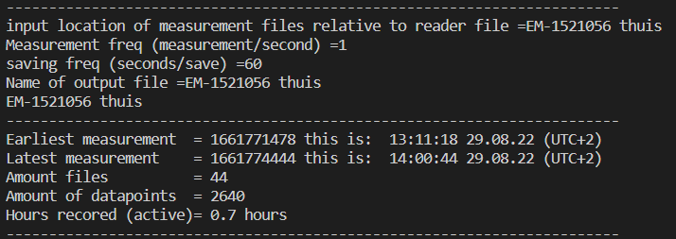
 | notitie: met een stukje hout van 28.8 x 28.8 aan laptop aan gesloten
Sensor | 0.1 |  | 0.2 |  | 0.5 |  | 1 |  | 2
1 | 464 |  | 920 |  | 3181 |  | 4437 |  | 5408
2 | 272 |  | 925 |  | 2932 |  | 4469 |  | 5057
3 | 489 |  | 1232 |  | 3217 |  | 4621 |  | 5532
4 | 229 |  | 1085 |  | 2720 |  | 4045 |  | 5160
5 | 293 |  | 869 |  | 2465 |  | 3917 |  | 4924
6 | 561 |  | 1113 |  | 2552 |  | 4120 |  | 5105
7 | 216 |  | 753 |  | 2469 |  | 4133 |  | 5073
8 | 692 |  | 1260 |  | 2760 |  | 4345 |  | 4913
9 | 344 |  | 1144 |  | 2753 |  | 4004 |  | 5069

 | 165 | #DIV/0! | 174 | #DIV/0! | 280 | #DIV/0! | 243 | #DIV/0! | 207 | #DIV/0!
min | 216 | 0 | 753 | 0 | 2465 | 0 | 3917 | 0 | 4913 | 0
max | 692 | 0 | 1260 | 0 | 3217 | 0 | 4621 | 0 | 5532 | 0
range | 476 | 0 | 507 | 0 | 752 | 0 | 704 | 0 | 619 | 0

EM-1521042
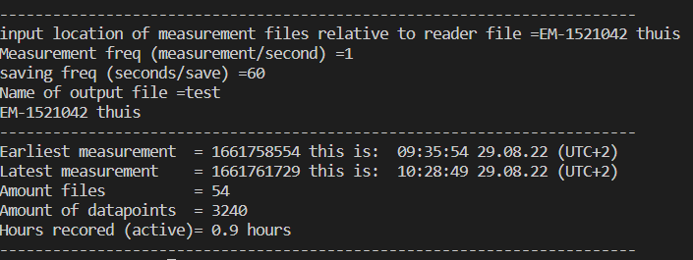
 | notitie: met een stukje hout van 28.8 x 28.8 aan laptop aan gesloten
Sensor | 0.1 |  | 0.2 |  | 0.5 |  | 1 |  | 2
1 | 489 |  | 1289 |  | 2625 |  | 3917 |  | 4973
2 | 328 |  | 928 |  | 2429 |  | 3705 |  | 4721
3 | 553 |  | 1208 |  | 2829 |  | 4205 |  | 5140
4 | 141 |  | 632 |  | 2181 |  | 3808 |  | 4925
5 | 333 |  | 1189 |  | 2633 |  | 3805 |  | 4808
6 | 801 |  | 1716 |  | 3052 |  | 4264 |  | 5012
7 | 501 |  | 1265 |  | 2837 |  | 3704 |  | 4597
8 | 549 |  | 1425 |  | 2848 |  | 3948 |  | 4681
9 | 345 |  | 1021 |  | 2737 |  | 3977 |  | 4877

 | 188 | #DIV/0! | 307 | #DIV/0! | 258 | #DIV/0! | 201 | #DIV/0! | 174 | #DIV/0!
min | 141 | 0 | 632 | 0 | 2181 | 0 | 3704 | 0 | 4597 | 0
max | 801 | 0 | 1716 | 0 | 3052 | 0 | 4264 | 0 | 5140 | 0
range | 660 | 0 | 1084 | 0 | 871 | 0 | 560 | 0 | 543 | 0

EM-1521400
 | notitie: met een stukje hout van 28.8 x 28.8 aan laptop aan gesloten
Sensor | 0.1 |  | 0.2 |  | 0.5 |  | 1 |  | 2
1 | 453 | 421 | 1253 | 1073 | 2733 | 2848 | 4260 | 3913 | 4973 | 4573
2 | 141 | 185 | 693 | 645 | 2105 | 2413 | 3836 | 3992 | 4881 | 4656
3 | 817 | 457 | 1973 | 1576 | 3536 | 3100 | 4633 | 4412 | 4948 | 5236
4 | 528 | 164 | 1252 | 848 | 2813 | 2321 | 4280 | 4136 | 5161 | 5021
5 | 333 | 228 | 1225 | 952 | 3053 | 2840 | 4444 | 4125 | 5240 | 5113
6 | 788 | 388 | 1629 | 977 | 3141 | 2512 | 4405 | 4125 | 5217 | 5073
7 | 472 | 404 | 1340 | 956 | 3141 | 2956 | 4149 | 3977 | 4217 | 4281
8 | 684 | 389 | 1397 | 1089 | 2704 | 2820 | 3844 | 3869 | 4688 | 4681
9 | 633 | 281 | 1260 | 1009 | 2548 | 2721 | 3916 | 4044 | 4673 | 4921

min | 141 | 164 | 693 | 645 | 2105 | 2321 | 3836 | 3869 | 4217 | 4281
max | 817 | 457 | 1973 | 1576 | 3536 | 3100 | 4633 | 4412 | 5240 | 5236
range | 676 | 293 | 1280 | 931 | 1431 | 779 | 797 | 543 | 1023 | 955

gemiddelde | 0.1 | 0.2 | 0.5 | 1 | 2
1 | 437 | 1163 | 2791 | 4087 | 4773
2 | 163 | 669 | 2259 | 3914 | 4769
3 | 637 | 1775 | 3318 | 4523 | 5092
4 | 346 | 1050 | 2567 | 4208 | 5091
5 | 281 | 1089 | 2947 | 4285 | 5177
6 | 588 | 1303 | 2827 | 4265 | 5145
7 | 438 | 1148 | 3049 | 4063 | 4249
8 | 537 | 1243 | 2762 | 3857 | 4685
9 | 457 | 1135 | 2635 | 3980 | 4797

gemiddelde | 431 | 1175 | 2795 | 4131 | 4864
stdev.s | 150 | 288 | 302 | 210 | 298

verschil | 0.1 | 0.2 | 0.5 | 1 | 2
1 | 32 | 180 | 115 | 347 | 400
2 | 44 | 48 | 308 | 156 | 225
3 | 360 | 397 | 436 | 221 | 288
4 | 364 | 404 | 492 | 144 | 140
5 | 105 | 273 | 213 | 319 | 127
6 | 400 | 652 | 629 | 280 | 144
7 | 68 | 384 | 185 | 172 | 64
8 | 295 | 308 | 116 | 25 | 7
9 | 352 | 251 | 173 | 128 | 248

gemiddelde verschil | 224 | 322 | 296 | 199 | 183
stdev.s verschil | 157 | 169 | 183 | 103 | 120

meting met kussen met iemand van 75 kg

3225,2745,2381,4640,4741,3920,3385,485,3237,.
FX and FY 12, 12, .
3305,2580,2160,4752,4624,3920,3493,480,3260,.
FX and FY 12, 12, .
3236,1652,756,5056,4328,3388,3724,525,3012,.
FX and FY 10, 13, .
3285,1876,953,5013,4400,3469,3689,533,3016,.
FX and FY 10, 13, .
3288,1925,980,5016,4405,3489,3672,512,3024,.
FX and FY 10, 13, .
3332,1993,1016,5032,4425,3513,3697,513,3057,.
FX and FY 10, 13, .
3385,2101,1021,5033,4420,3509,3680,492,3044,.
FX and FY 10, 13, .
3381,2117,1129,5021,4425,3524,3657,525,3053,.
FX and FY 11, 13, .
3389,2132,1157,5024,4445,3549,3684,512,3049,

duurtest
start | 16:34:00
eind | 0:04:00

laatste bestand | 1661521950 | klopt niet. Hij heeft natuurlijk niks opgeslagen omdat er geen gewicht op staat

